Справка
 |  |  |  |  |  |  |  |  |  | Форма 0503730 с. 5
СПРАВКА
о наличии имущества и обязательств на забалансовых счетах

Номер | Наименование | Код | На начало года |  |  |  | На конец отчетного периода
забалан- | забалансового счета, | стро- | деятельность с целевыми средствами | деятельность по государственному заданию | приносящая доход деятельность | итого | деятельность с целевыми средствами | деятельность по государственному заданию | приносящая доход деятельность | итого
сового | показателя | ки
счета
1 | 2 | 3 | 4 | 5 | 6 | 7 | 8 | 9 | 10 | 11
02 | Материальные ценности на хранении | 020 | - | 1.00 | - | 1.00 | - | 1.00 | - | 1.00

 |  |  |  |  |  |  |  |  |  | Форма 0503730 с. 6
Номер | Наименование | Код | На начало года |  |  |  | На конец отчетного периода
забалан- | забалансового счета, | стро- | деятельность с целевыми средствами | деятельность по государственному заданию | приносящая доход деятельность | итого | деятельность с целевыми средствами | деятельность по государственному заданию | приносящая доход деятельность | итого
сового | показателя | ки
счета
1 | 2 | 3 | 4 | 5 | 6 | 7 | 8 | 9 | 10 | 11
17 | Поступления денежных средств, всего | 170 | - | - | - | - | 56,500.00 | 2,760,576.80 | 51,395.23 | 2,868,472.03
 | доходы | 171 | - | - | - | - | 56,500.00 | 2,760,576.80 | 50,298.86 | 2,867,375.66
 | источники финансирования дефицита | 173 | - | - | - | - | - | - | 1,096.37 | 1,096.37
18 | Выбытия денежных средств, всего | 180 | - | - | - | - | 56,500.00 | 2,761,114.73 | 30,406.62 | 2,848,021.35
 | расходы | 182 | - | - | - | - | 56,500.00 | 2,761,114.73 | 27,778.17 | 2,845,392.90
 | источники финансирования дефицита | 183 | - | - | - | - | - | - | 2,628.45 | 2,628.45
20 | Задолженность, невостребованная кредиторами, всего | 200 | - | 26,213.79 | - | 26,213.79 | - | 26,213.79 | - | 26,213.79
21 | Основные средства в эксплуатации | 210 | - | 196,714.03 | 21,251.00 | 217,965.03 | - | 121,940.38 | 21,251.00 | 143,191.38

 |  |  |  |  |  |  |  |  |  | Форма 0503730 с.7
Номер | Наименование | Код | На начало года |  |  |  | На конец отчетного периода
забалан- | забалансового счета, | стро- | деятельность с целевыми средствами | деятельность по государственному заданию | приносящая доход деятельность | итого | деятельность с целевыми средствами | деятельность по государственному заданию | приносящая доход деятельность | итого
сового | показателя | ки
счета
1 | 2 | 3 | 4 | 5 | 6 | 7 | 8 | 9 | 10 | 11

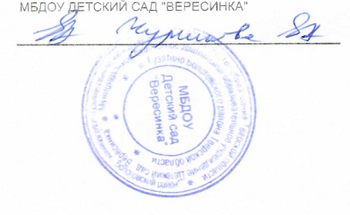
Руководитель |  |  |  | Чуринова Е. А. | Главный бухгалтер
 | (подпись) |  |  | (расшифровка подписи) |  |  | (подпись) |  | (расшифровка подписи)

Исполнитель | Главный бухгалтер |  |  |  | Смирнова Анна Васильевна |  |  | 8 (48238) 2-23-82, 2-21-06, tsbbu@mail.ru
 | (должность) |  | (подпись) |  | (расшифровка подписи) |  |  | (телефон, e-mail)

"01" января 2024

